Estadísticas
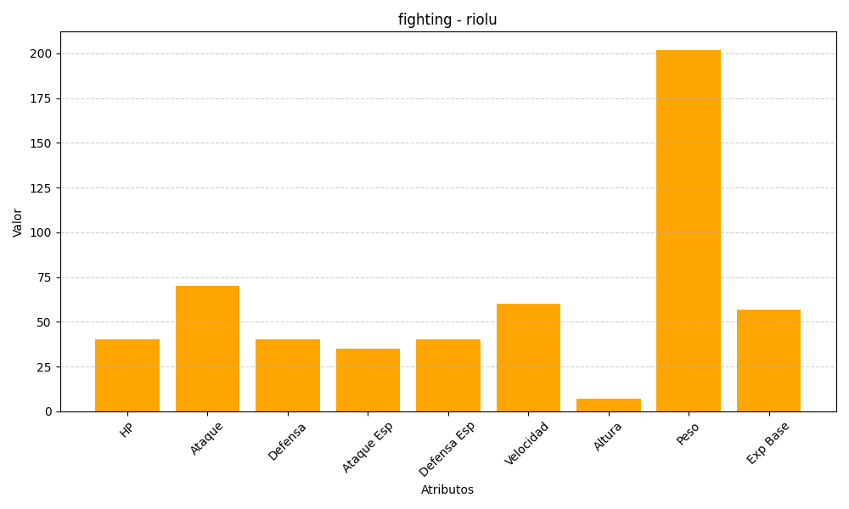
ID | Nombre | Tipo | HP | Ataque | Defensa | Ataque Especial | Defensa Especial | Velocidad | Altura | Peso | Experiencia Base
447 | riolu | fighting | 40 | 70 | 40 | 35 | 40 | 60 | 7 | 202 | 57

